Feuil1
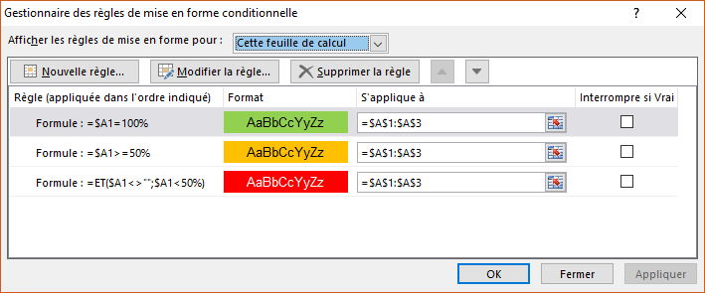
100%
60%
49%

